C I 1 - j22 SH

Statistisches Amt
für Hamburg und Schleswig-Holstein

 | STATISTISCHE BERICHTE
 | Kennziffer: C I 1 - j 22 SH

 | Die Bodennutzung in Schleswig-Holstein
 | 2022
 | – endgültige Ergebnisse –

 | Herausgegeben am: 8. Februar 2023

Abb. 1 Regionale Einheiten
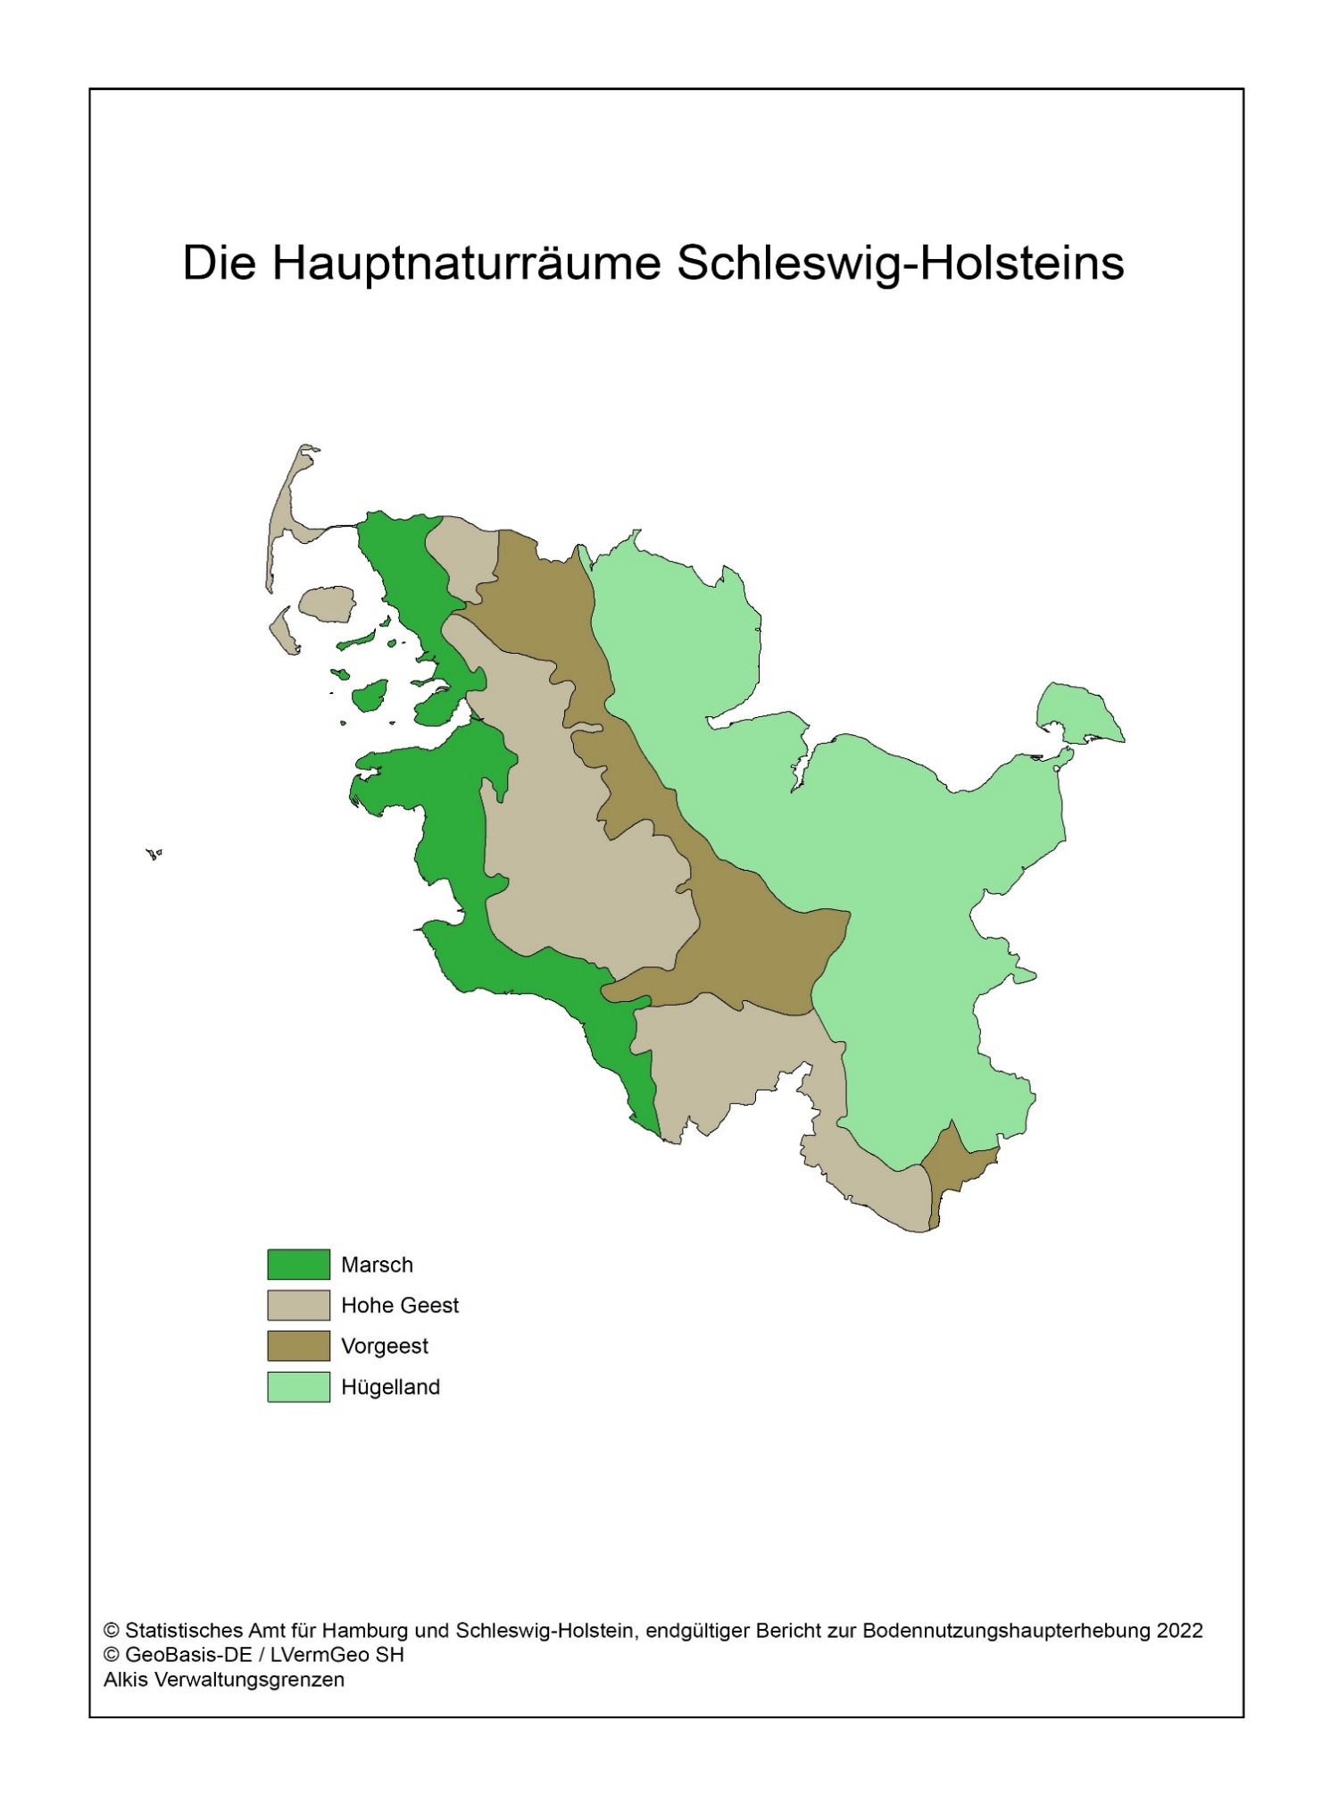
Abb. 1 Regionale Einheiten - Die Hauptnaturräume Schleswig-Holsteins

Abb. 2
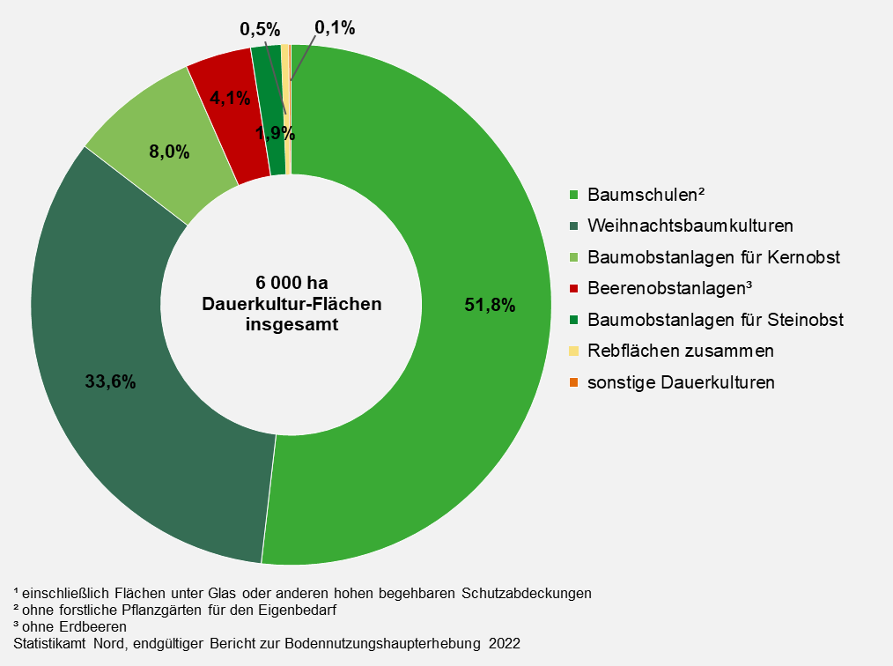
Abb. 2 Dauerkulturflächen¹ der landwirtschaftlichen Betriebe in Schleswig-Holstein 2022 nach Art der Dauerkultur
– Anteil der Kulturflächen in Prozent –

Abb. 3a +b
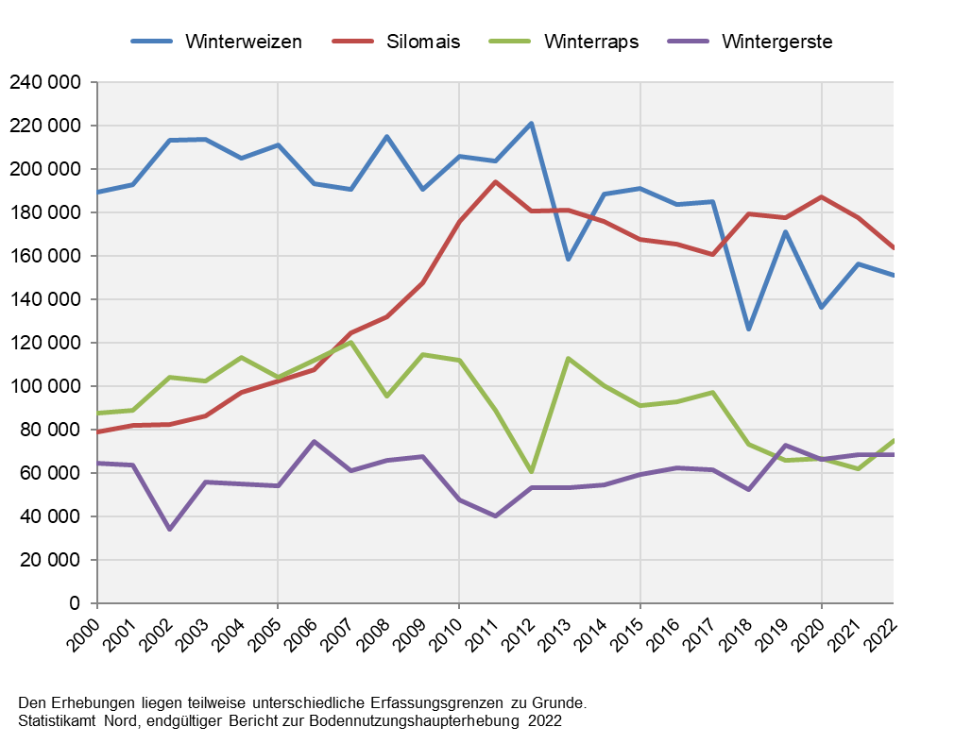
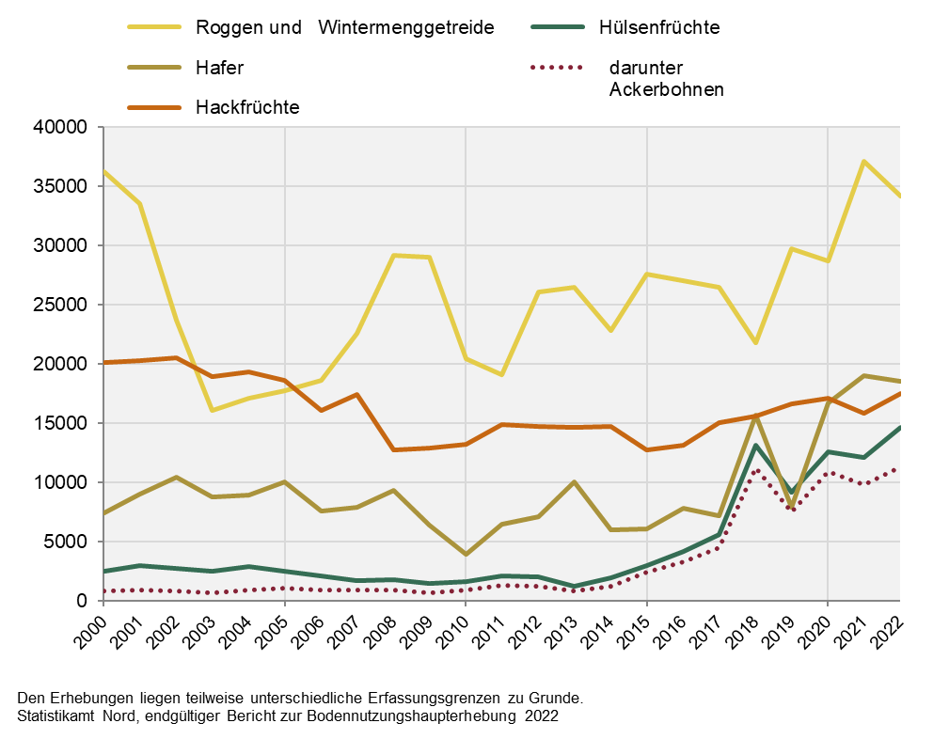
Abb. 3a Entwicklung der Anbaufläche von Winterweizen, Silomais, Winterraps und Wintergerste in Schleswig-Holstein 2000 bis 2022 | Abb. 3b Entwicklung der Anbaufläche von Roggen und Wintermenggetreide, Hafer, Hackfrüchten und Hülsenfrüchten auf dem Ackerland in Schleswig-Holstein 2000 - 2022
– Fläche in Hektar – | – Fläche in Hektar –

Abb. 4a+b
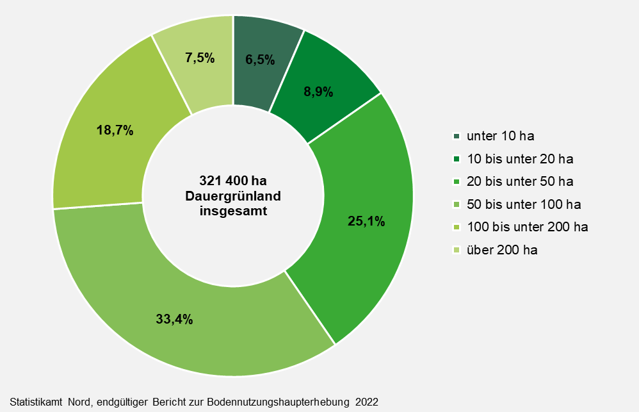
Abb. 4a Anteil der landwirtschaftliche Betriebe mit Dauergrünland in Schleswig-Holstein 2022 nach Größenklassen des Dauergrünlandes
– Anteil der Betriebe in Prozent –

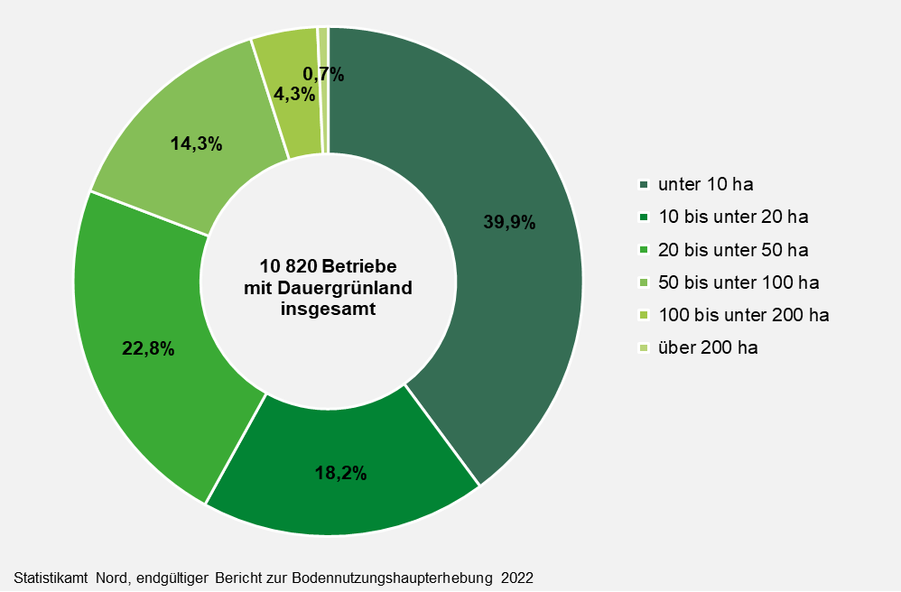

Abb. 4b Dauergrünlandfläche der landwirtschaftlichen Betriebe in Schleswig-Holstein 2022 nach Größenklassen des Dauergrünlandes
– Anteil der Fläche an den Größenklassen in Prozent –

